信用交易
融资融券市场交易数据统计(2023-09-28)

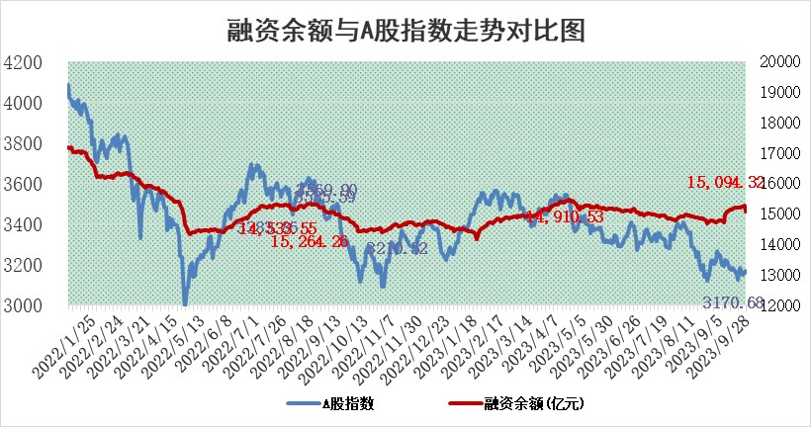
标的证券 | 融资融券余额（亿元） | 融资余额（亿元） | 融券余额（亿元） | 融资买入额（亿元） | 融资融券规模变化（亿元） | 融资余额增幅(‰) | 融券余额增幅(%)
统计数据 | 15,909.21 | 15,094.32 | 812.20 | 523.41 | -203.44 | -11.03 | -4.14

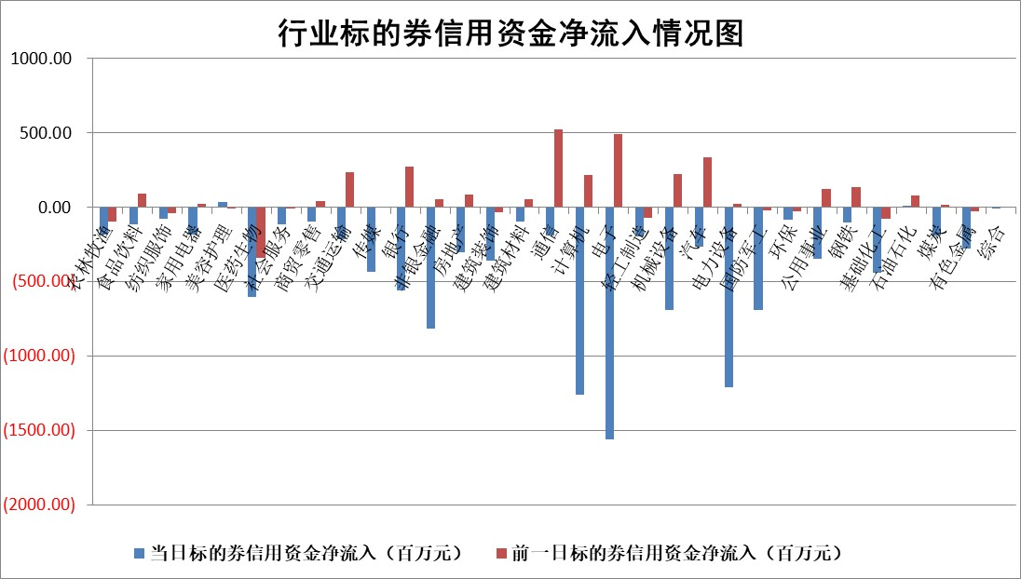

 |  |  |  |  |  |  |  | 2

标的基金代码 | 标的基金简称 | 融资余额/市值(%) | 融资余额增幅(%) | 融资买入额/成交金额(%) | （融资余额净增额-融券余额净增额）/市值(‱) | 融券余额降幅(%) | ABS[（融资余额净增额-融券余额净增额）/市值净增额-1](%)
159902 | 华夏中小板ETF | 0.00 | 0.00 | 0.00 | 0.00 | 0.00 | 100.00
159915 | 易方达创业板ETF | 3.20 | -5.49 | 164828.38 | -15.33 | 51.84 | 0.20
159919 | 嘉实沪深300ETF | 3.60 | -3.26 | 5.15 | -11.47 | 15.60 | 76.88
159920 | 华夏恒生ETF | 67.16 | -0.08 | 7.47 | -5.34 | 1.22 | 95.68
159922 | 嘉实中证500ETF | 0.81 | -18.03 | 14.58 | -15.19 | 1.47 | 189.83
159925 | 南方沪深300ETF | 0.12 | -6.45 | 0.01 | -0.84 | 0.00 | 97.78
159928 | 消费ETF | 1.06 | 0.07 | 3.45 | 0.78 | 15.66 | 100.54
159934 | 易方达黄金ETF | 260.75 | -0.33 | 1.28 | -86.01 | 0.00 | 44.45
159939 | 全指信息技术ETF | 0.87 | 0.48 | 61.23 | 0.25 | -1.42 | 99.73
159940 | 全指金融地产ETF | 0.11 | -30.76 | 0.01 | -5.03 | 0.00 | 76.10
159995 | 半导体芯片ETF | 3.02 | -4.11 | 141.16 | -9.91 | 36.68 | 109.37
159997 | 天弘中证电子ETF | 1.66 | -0.43 | 1.31 | -1.16 | -1.23 | 100.95
159998 | 天弘中证计算机主题ETF | 0.56 | -9.85 | 0.02 | 21.35 | 73.25 | 10.22
510050 | 华夏上证50ETF | 8.51 | -4.22 | 127.98 | -34.23 | 56.95 | 228.64
510180 | 华安上证180ETF | 0.48 | -4.21 | 0.55 | -2.12 | -2.85 | 96.04
510880 | 华泰柏瑞红利ETF | 0.31 | -2.75 | 0.89 | 0.04 | 40.45 | 100.18
510900 | 易方达恒生H股ETF | 86.57 | -0.75 | 8.16 | -65.63 | 0.00 | 594.25
511010 | 5年期国债ETF | 11.75 | -1.33 | 0.05 | -15.78 | 0.00 | 136.00
511380 | 可转债及可交换债券ETF | 4.22 | -5.34 | 3.37 | -23.81 | 0.00 | 141.10
512000 | 全指证券ETF | 7.58 | 0.32 | 30.73 | 2.20 | -0.44 | 63.57
512010 | 沪深300医药卫生ETF | 4.23 | 0.06 | 129.96 | 3.64 | 34.47 | 105.26
512070 | 沪深300非银ETF | 2.10 | -0.19 | 58.20 | -0.61 | -2.58 | 97.30
512400 | 南方中证申万有色金属ETF | 1.97 | 4.04 | 0.66 | 13.44 | 40.42 | 292.93
512580 | 广发中证环保产业ETF | 1.22 | -9.11 | 0.15 | -12.25 | 0.47 | 74.11
512660 | 国泰中证军工ETF | 3.60 | -8.09 | 9.82 | -31.61 | 0.20 | 190.70
512800 | 华宝中证银行ETF | 13.57 | -1.03 | 1.15 | 2.33 | 48.22 | 105.61
512980 | 广发中证传媒ETF | 0.96 | -2.69 | 66.74 | 1.23 | 44.52 | 113.03
515030 | 华夏中证新能源汽车ETF | 2.46 | -4.19 | 18.33 | -7.35 | 20.81 | 85.18
515050 | 华夏中证5G通信主题ETF | 1.31 | -2.12 | 3.87 | -3.42 | -12.99 | 103.11
515070 | 华夏中证人工智能ETF | 3.20 | -2.01 | 3.77 | -6.67 | -0.81 | 104.47
标的股票比较指标 |  | 融资余额/流通A股市值(%) | 融资余额增幅(%) | 融资买入额/成交金额(%) | （融资余额净增额-融券余额净增额）/流通A股市值(‱) | 融券余额降幅(%) | ABS[（融资余额净增额-融券余额净增额）/流通A股市值净增额-1](%)
前十名标的个股 |  | 紫鑫药业 | 汇隆新材 | 汇隆新材 | 汇隆新材 | 倍轻松 | 汇隆新材
 |  | 嘉凯城 | 菲菱科思 | 首创环保 | 菲菱科思 | 凡拓数创 | 嘉和美康
 |  | 宋都股份 | 普瑞眼科 | 城投控股 | 元道通信 | 平潭发展 | 上海钢联
 |  | 美好置业 | 格林精密 | 中再资环 | 格林精密 | 森赫股份 | 西藏药业
 |  | 中天金融 | 元道通信 | 恒力石化 | 腾亚精工 | 汇成股份 | 福昕软件
 |  | 庞大集团 | 思特威 | 隆鑫通用 | 鸿日达 | 出版传媒 | 中科曙光
 |  | 泽达易盛 | 彤程新材 | 双良节能 | 华脉科技 | 标榜股份 | 金埔园林
 |  | 蓝光发展 | 鸿日达 | 光大银行 | 景嘉微 | 泛亚微透 | 晓鸣股份
 |  | 仁东控股 | 腾亚精工 | 中国天楹 | 伊戈尔 | 荣信文化 | 厦门港务
 |  | 亿田智能 | 信质集团 | 仕佳光子 | 春秋电子 | 江南水务 | 建工修复
后十名标的个股 |  | 天沃科技 | 富奥股份 | 恒宇信通 | 腾景科技 | 普联软件 | 神州泰岳
 |  | 金圆股份 | 安联锐视 | 天沃科技 | 华是科技 | 乐山电力 | 博众精工
 |  | 哈工智能 | 美好医疗 | 金圆股份 | 翰宇药业 | 赣能股份 | 新时达
 |  | 正邦科技 | 古井贡酒 | 哈工智能 | 安联锐视 | 丛麟科技 | 机器人
 |  | 华铁股份 | 凯因科技 | 正邦科技 | 曼卡龙 | 凤凰股份 | 超越科技
 |  | 阳光城 | 腾景科技 | 华铁股份 | 凯因科技 | 杰普特 | 中原证券
 |  | 中国中期 | 浙江世宝 | 阳光城 | 青松建化 | 华仁药业 | 立高食品 | ;
 |  | 慧辰股份 | 华是科技 | 中国中期 | 凯格精机 | 四川美丰 | 森赫股份
 |  | 新华联 | 华明装备 | 慧辰股份 | 卓创资讯 | 春秋电子 | 上海凯宝
 |  | 数源科技 | 杭叉集团 | 新华联 | 玉马遮阳 | 科兴制药 | 美联新材
说明：1.以上普通交易数据和信用交易数据皆以交易日收盘后数据为基准；2.上述标的证券总数据只计算标的证券市场总数据，不包括从标的证券中调出去标的证券数据，所以与交易所公布的总值略有不同； 3.上述行业采用申万一级行业分类；4.以上标的基金和标的个股中比较的6个指标值中：前5个（从左至右）为正向指标，值越大排名越靠前；第6个为逆向指标，值越小，排名越靠前；5.第6个指标中ABS[]表示求绝对值，其主要用于考量信用资金相对净流入对股价相对净变化的贡献程度；6.数据来源：wind，交易所。

 | 证券代码 | 新增融资余额 | 融资买入额 | 融资买入增幅前10
远大智能 | 002689 | 28175353 | 42268582 | 199%
亚太股份 | 002284 | 21555247 | 34242865 | 82%
赛诺医疗 | 688108 | 72122899 | 101076547 | 78%
湖南发展 | 000722 | 66023557 | 137112987 | 75%
柘中股份 | 002346 | 14584119 | 36845980 | 58%
国城矿业 | 000688 | 24683149 | 48240585 | 54%
兆新股份 | 002256 | 1985058 | 4066269 | 52%
凯美特气 | 002549 | 33806472 | 61340055 | 52%
华昌达 | 300278 | 13474542 | 19303225 | 48%
新华联 | 000620 | 27311937 | 39201759 | 43%

 | 证券代码 | 新增融资余额 | 融资买入额 | 融资买入增幅前10
兔宝宝 | 002043 | 73310337 | 89923983 | 334%
捷昌驱动 | 603583 | 26026415 | 31686727 | 262%
湘财股份 | 600095 | 94196837 | 132280449 | 252%
中谷物流 | 603565 | 49103883 | 60098371 | 234%
中青宝 | 300052 | 24215352 | 31377809 | 98%
顾家家居 | 603816 | 138518545 | 188424210 | 78%
喜临门 | 603008 | 31503289 | 48351944 | 77%
财信发展 | 000838 | 10831830 | 17666790 | 74%
苏州银行 | 002966 | 10578096 | 19143736 | 72%
金诚信 | 603979 | 23858538 | 36098133 | 60%

